상품제안서
트라이탄 비타민 알약보틀 600ml | 상품코드: F16257

 |  |  |  |  |  |  | 02-412-0044 | www.easy1.co.kr
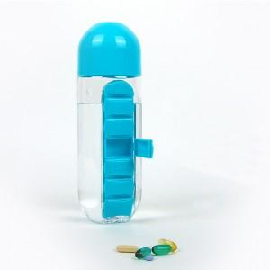 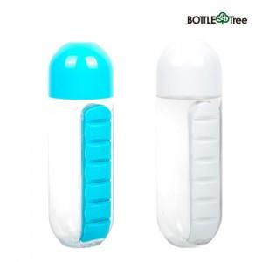

【상세/제작정보】 | <p>비타민 보관함과 워터보틀이 하나로! 친환경 트라이탄 재질!&nbsp;</p>

【인쇄/포장옵션】 | 실크 / 포장지포장

【공급단가】 | 수량 | 100~ | 500~ | 1,000~ | 2,000~ | 3,000~
*VAT별도 | 단가 | 12,090원 | 11,650원 | 11,220원 | 10,790원 | 10,360원

【상품 URL】 | https://dev.easy1.co.kr:443/src/goods_detail.php?gdno=16257

